Helen
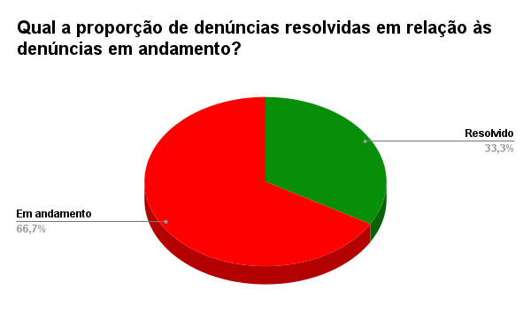
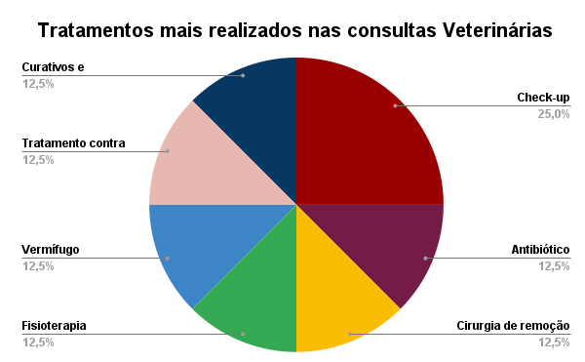

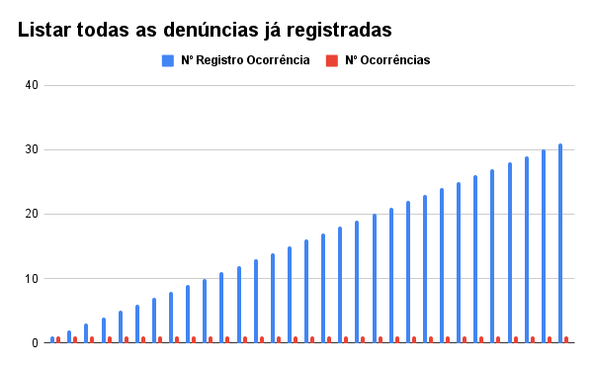
Nº Registro Ocorrência | Descrição | Nº Ocorrências
1 | Cachorro foi encontrada em uma estrada por um motorista, com um ferimento na pata após um atropelamento | 1
2 | Filhote da raça São Bernardo foi encontrado, porém está saúdavel | 1
3 | Gato de rua encontrado com infecção na pele, sem ferimentos graves | 1
4 | Cachorro resgatado e ira ser encaminhado para um check-up | 1
5 | Gato encontrado em uma rodovia por ciclistas | 1
6 | Cachorro foi encontrada em uma praia por banhistas | 1
7 | Gato adulto encontrado por pedestres na rua, sem sinais aparentes de ferimentos e parece saudavel | 1
8 | Cachorro foi encontrado em uma casa abandonada com sinais de anemia | 1
9 | Gato encontrado com infestação de pulgas em um terreno baldio | 1
10 | Cachorro encontrado com sintomas de cancêr | 1
11 | Cachorro achado com dificuldade para se mover | 1
12 | Gato com leves ferimentos, após uma briga com outro gato de rua | 1
13 | Gato foi encontrado na rua com os olhos inchados | 1 | Resolvido | 12
14 | Cachorro idoso foi encontrado na rua, ofegante por conta do calor | 1 | Em andamento | 24
15 | Gato encontrado com manchas na pele e perda de pelos | 1 |  |  | Tratamento | Número de ocorrencia
16 | Dois filhotes de cachorro encontrados saudáveis após denúncia de abandono | 1 |  |  | Check-up | 4
17 | Buldogue Inglês resgatado e tratado por desidratação grave | 1 |  |  | Antibiótico | 2
18 | Gato encontrado por moradores e vacinado | 1 |  |  | Cirurgia de remoção de tumor | 2
19 | Cachorro resgatado com dificuldades de locomoção | 1 |  |  | Fisioterapia | 2
20 | Gato resgatado com feridas leves e tratado | 1 |  |  | Vermífugo | 2
21 | Whippet encontrado saudável após abandono | 1 |  |  | Tratamento contra pulgas | 2
22 | Cachorro resgatado com sinais de infestação de parasitas | 1 |  |  | Curativos e antibiótico | 2
23 | SRD encontrado com infecção leve e tratado | 1
24 | Cachorro encontrado saudável em uma área rural | 1
25 | Gato encontrado com sinais de infestação de pulgas | 1
26 | Cachorro resgatado com problemas motores | 1
27 | Gato encontrado apresentando algum tipo de problema de visão | 1
28 | Dois gatos abandonados encontrados na rua | 1
29 | Gato encontrado com ferimentos leves após briga | 1
30 | Gato abandonado encontrado na rua, aparentemente saudável | 1
31 | 5 cachorros resgatados de uma rinha de Pitbulls | 1

Daiane
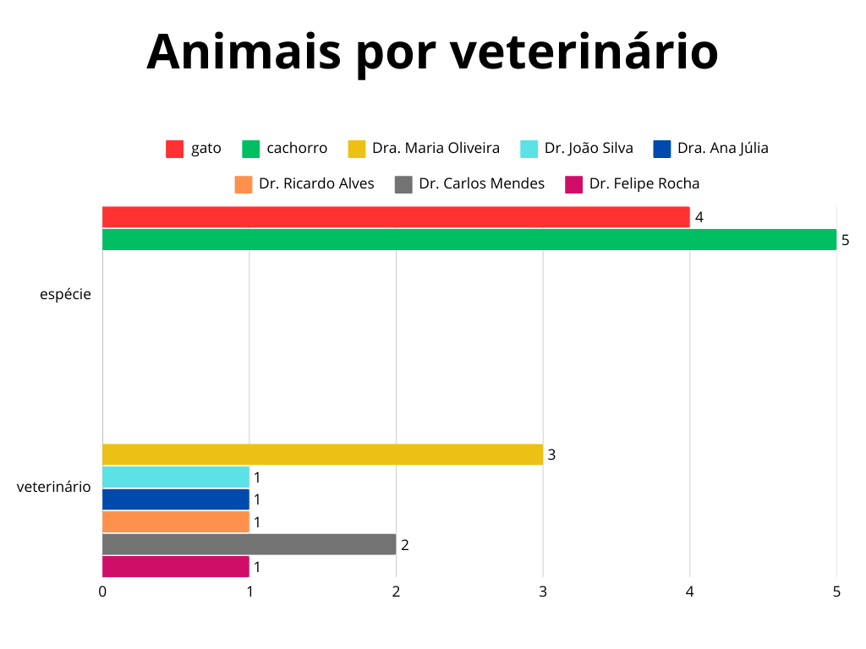
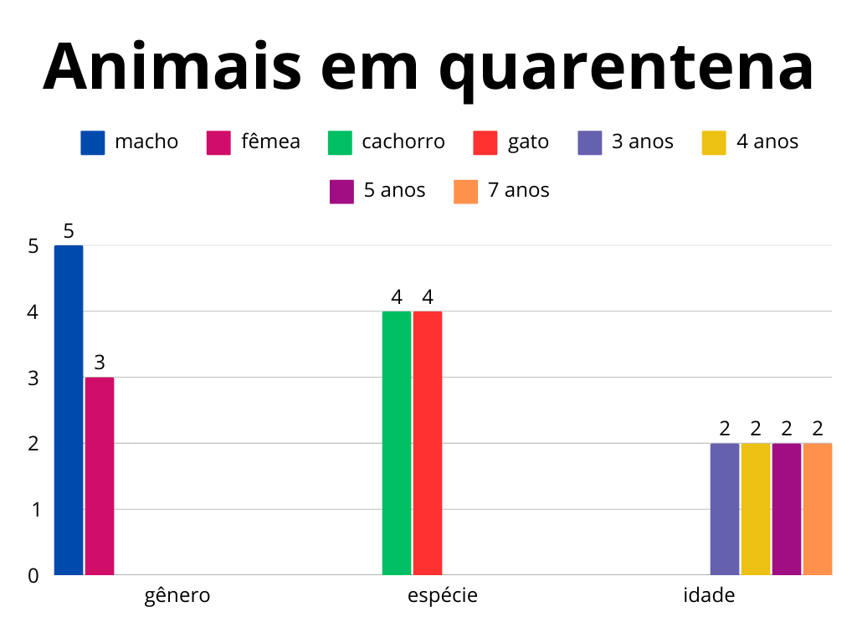
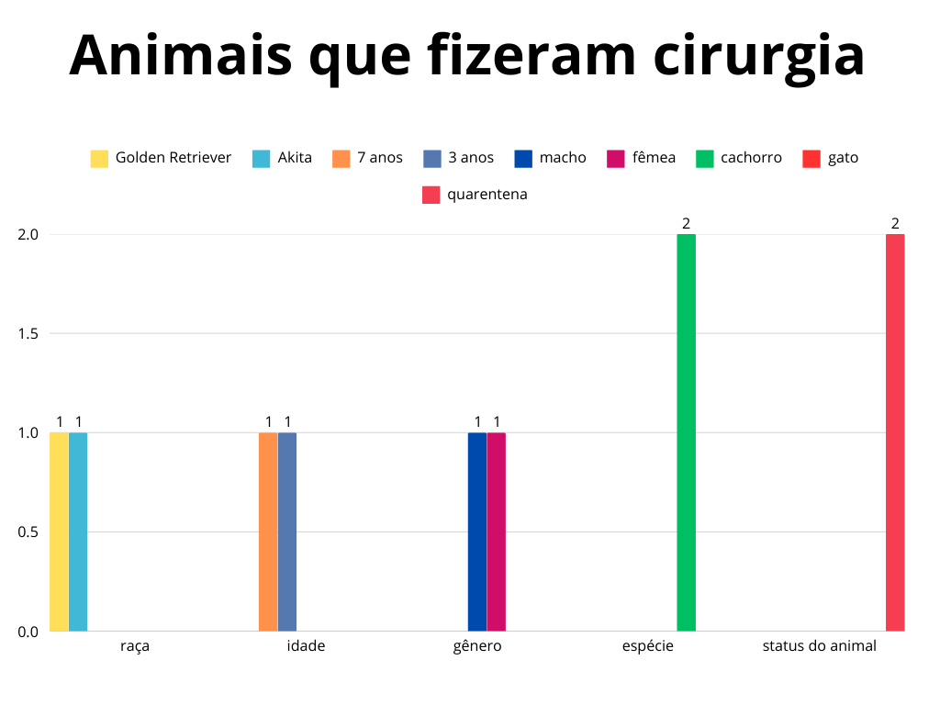

Animais em quarentena
id_animal | raça | genero | espécie | idade | status_animal
3 | Siamês | macho | gato | 4 | em quarentena | Animais que fizeram cirurgia
9 | Persa | macho | gato | 5 | em quarentena | id_animal | raça | genero | especie | idade | status_animal
10 | Golden Retriever | macho | cachorro | 7 | em quarentena | 10 | Golden Retriever | macho | cachorro | 7 | em quarentena
11 | Shih Tzu | macho | cachorro | 4 | em quarentena | 23 | Akita | fêmea | cachorro | 3 | em quarentena
13 | Scottish Fold | fêmea | gato | 3 | em quarentena
22 | Chow Chow | macho | cachorro | 7 | em quarentena
23 | Akita | fêmea | cachorro | 3 | em quarentena
27 | SRD | fêmea | gato | 5 | em quarentena | Animais por veterinário
 |  |  |  |  |  | raça | espécie | veterinario | data_entrada | data_saida
 |  |  |  |  |  | Chow Chow | cachorro | Dr. João Silva | 10/3/25
 |  |  |  |  |  | Akita | cachorro | Dra. Maria Oliveira | 12/3/25
 |  |  |  |  |  | SRD | gato | Dra. Maria Oliveira | 3/25/2025 14:14
 |  |  |  |  |  | SRD | gato | Dra. Maria Oliveira | 3/25/2025 14:40 | 3/29/2025 15:50
 |  |  |  |  |  | Siamês | gato | Dr. Carlos Mendes | 10/2/25
 |  |  |  |  |  | Scottish Fold | gato | Dr. Carlos Mendes | 10/3/25
 |  |  |  |  |  | Golden Retriever | cachorro | Dra. Ana Júlia | 8/3/25
 |  |  |  |  |  | Shih Tzu | cachorro | Dr. Felipe Rocha | 9/3/25
 |  |  |  |  |  | Labrador | cachorro | Dr. Ricardo Alves | 2/28/2025 12:00 | 1/3/25

Evelyn
Quantidade de animais cuidados por veterinário
Quantidade animais versus Status do animal
Quantidade de doações por tipo

Veterinários | Gmail | Quantidade de animais | Quantidade animais | Status do animal | Tipo de doação | Quantidade
Dr. João Silva | joao.silva@gmail.com | 7 | 11 | adotado | outros | 2
Dra. Maria Oliveira | maria.oliveira@email.com | 10 | 8 | em quarentena | cobertores | 2
Dr. Carlos Mendes | carlos.mendes@gmail.com | 7 | 11 | em tratamento | medicamentos | 4
Dra. Ana Júlia | ana.julia@gmail.com | 5 | 6 | no abrigo | alimentos | 4
Dr. Felipe Rocha | felipe.rocha@outlook.com | 5 |  |  | dinheiro | 6
Dr. Ricardo Alves | ricardo.alves@gmail.com | 5
 |  |  |  |  | Valor total dinheiro recebido | 1450.00

Gisele
Quantidade de cachorros e gatos
Faixa etária

Espécie | Quantidade |  |  | Faixa etária | Quantidade
Cachorro | 21 |  |  | Filhote | 3
Gato | 15 |  |  | Adulto | 29
 |  |  |  | Idoso | 4

Quantidade de animais em tratamento - Gênero

 | Espécie | Gênero | Quantidade
 | Gato | Macho | 0
 | Gato | Fêmea | 2
 | Cachorro | Macho | 7
 | Cachorro | Fêmea | 2

Felipe
Quantidade de dinheiro arrecadado por dia
Total de animais por raça
 |  |  |  | Raça | Total raças
 |  |  |  | SRD | 8
 |  |  |  | Pitbull | 5
 |  |  |  | Siamês | 2
 |  |  |  | Scottish Fold | 2
 |  |  |  | Golden Retriever | 2
 |  |  |  | Poodle | 2
 |  |  |  | São Bernardo | 1
 |  |  |  | Labrador | 1
 |  |  |  | Schnauzer | 1
 |  |  |  | Persa | 1
 |  |  |  | Shih Tzu | 1
 |  |  |  | Buldogue Inglês | 1
 |  |  |  | Ragdoll | 1
Quantidade de dinheiro arrecadado por dia |  |  |  | Sphynx | 1
2024-12-20 | 200.00 |  |  | Chow Chow | 1
2025-03-04 | 700.00 |  |  | Akita | 1
2025-03-08 | 100.00 |  |  | Husky Siberiano | 1
Total_vacinas
2025-03-11 | 50.00 |  |  | Angorá | 1
2025-03-21 | 250.00 |  |  | Whippet | 1
 |  |  |  | Maine Coon | 1

 |  | Vacina | Total vacinas
 |  | Vacina Antirrábica | 6
 |  | Vacina Raiva | 4
 |  | Vacina Felina | 4
 |  | Vacina V10 | 3
 |  | Vacina V8 | 1

Riane
Animais que estão ou saíram da quarentena
5 Maiores doadores

Animais que estão ou sairam da quarentena
id_animal | status
3 | está em quarentena
6 | Saiu da quarentena
10 | está em quarentena
11 | está em quarentena
13 | está em quarentena
22 | está em quarentena
23 | está em quarentena
27 | está em quarentena
28 | Saiu da quarentena
 |  |  |  |  | 5 MAIORES DOADORES
 |  |  |  |  | Doadores | email do doador | total de doações
Quantidade de animais que estão na quarentena ou sairam
está em quarentena | 7 |  |  |  | Felipe Rodrigues Lima | felipe.lima@gmail.com | 3
saiu da quarentena | 2 |  |  |  | Renata Gomes da Silva | renata.silva@outlook.com | 2
 |  |  |  |  | Mariana Duarte Cardoso | mariana.cardoso@gmail.com | 2
 |  |  |  |  | Bruno Henrique Sales | bruno.sales@outlook.com | 2
 |  |  |  |  | Eduardo Santana Moreira | eduardo.moreira@gmail.com | 1

 |  | ANIMAIS ATUALMENTE DISPONÍVEIS PARA ADOÇÃO
 |  | Espécie | Raça | Quantidade animais
 |  | gato | Scottish Fold | 1
 |  | cachorro | Labrador | 1
 |  | gato | SRD | 3
 |  | cachorro | Husky Siberiano | 1

